상품제안서
팬톤 3in1 멀티단자 보조배터리 10000Mah | 상품코드: F02253

 |  |  |  |  |  |  | 02-412-0044 | www.easy1.co.kr
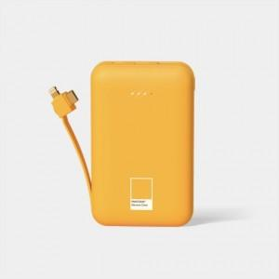 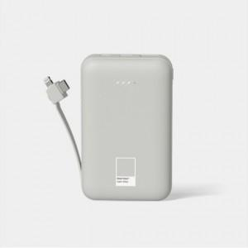

【상세/제작정보】 | 팬톤의 고급스러운 색감 이제 모바일 기기에서도 만나보세요

【인쇄/포장옵션】 | 레이저 / 포장지포장

【공급단가】 | 수량 | 50~ | 100~ | 500~ | 1,000~ | 2,000~
*VAT별도 | 단가 | 18,120원 | 17,830원 | 17,400원 | 16,960원 | 16,670원

【상품 URL】 | http://www.easy1.co.kr/src/goods_detail.php?gdno=2253

